Worksheet
 |  |  |  |  | 8 (812) 565 05 34 |  |  | sales@miniworks.ru
 |  |  |  |  | Владивосток |  |  | отдел продаж
 |  |  | Адрес |  |  |  |  | Режим работы
 |  |  | Санкт-Петербург, улица Маршала Новикова, 28Е |  |  |  |  | Пн – Пт: с 8:00 до 18:00
ILT193,7
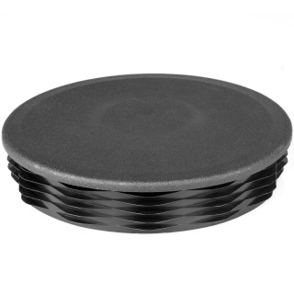 |  | 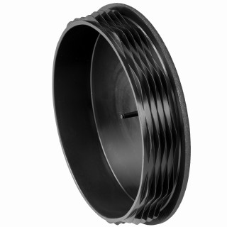 |  | 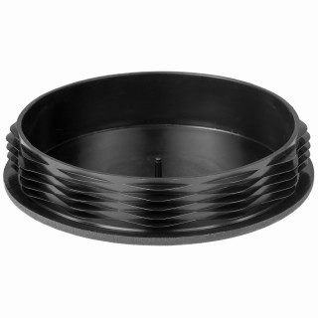 |  | 
Артикул |  | Цвет |  | от 10000 | от 5000 | от 1000 | от 500 | от 100 | розница | Наличие на 16.08.2026
ILT193,7 |  | черный |  | 594.50р. | 612.50р. | 677.00р. | 775.00р. | 845.00р. | 990.00р. | 263
ILT193,7-BIANCO |  | белый |  | 713.40р. | 735.00р. | 812.40р. | 930.00р. | 1014.00р. | 1188.00р. | —
ILT193,7-GRIGIO |  | серый |  | 713.40р. | 735.00р. | 812.40р. | 930.00р. | 1014.00р. | 1188.00р. | —
 | Все цены указаны в рублях и включают в себя НДС. Все цены указаны при условии 100% предоплаты и действительны в течение 5 дней. Все цены указаны при условии самовывоза продукции со склада в г. Владивосток (для иногородних клиентов доставка до склада ТК в г. Владивосток бесплатна). Все цены указаны за стандартный цвет для каждого вида изделия (изменение цвета на любой из предлагаемой палитры +20% к стоимости, изменение цвета на любой по системе RAL +50% к стоимости). О возможных сроках поставки заказного товара, необходимо уточнять заранее

